Hoja1
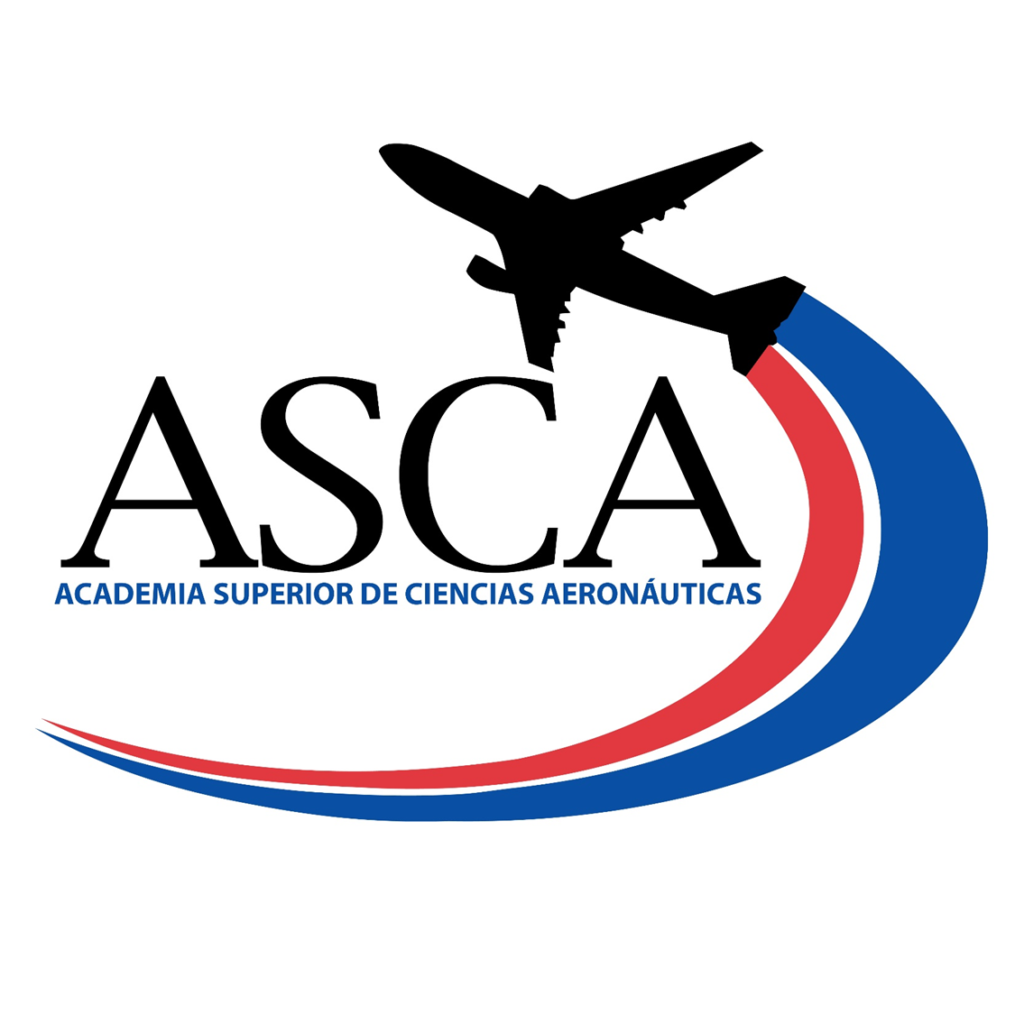

 | PROGRAMA DE BENEFICIOS DE ASISTENCIA SOCIAL
 | PROGRAMA DE BECAS NIVEL TÉCNICO SUPERIOR

Nombre del Programa: | Programa de Becas IDAC/ASCA.
Tipo: | Becas internas para estudio de carreras a nivel técnico superior.
Objetivo: | Beneficiar a los ciudadanos de recursos limitados con becas de estudio a nivel técnico superior en el área de la Aviación Civil.
Área de Gestión: | Academia Superior de Ciencias Aeronáuticas, ASCA. Coordinanción de Servicios Estudiantiles.
Requisitos: | Nacionalidad dominicana, Certificado de Bachiller en República Dominicana, promedio record de notas del bachillerato sobre los 90 puntos, demostración de recursos economicos limitados.
Montos Globales Asignado: | El costo total correspondiente a los créditos del cuatrimestre.
Período o Plazo de Postulación: | Septiembre-Diciembre 2023
Criterios de Evaluación/Asignación: | Cumplir con los requisitos establecidos. Luego de otorgada la beca, para los fines de mantenerla se evalúan el indice acumulado sobre los 3.60
Plazos del proceso: | Cuatrimestral

Beneficiario | Fecha de Otorgamiento | Provincia | Sector | Iniciativa Plan Opertivo Anual POA | Monto Aprobado
Ana Carolina Castellanos Suriel | Septiembre-Diciembre 2023 | Santo Domigo Este | San Isidro | 3.2.3 Otorgamiento de Becas a Bachilleres. | $7,500.00
Debora Escaño Polanco | Septiembre-Diciembre 2023 | Santo Domigo Este | San Isidro | 3.2.3 Otorgamiento de Becas a Bachilleres. | $9,500.00
Dewrys Saddiel Rodriguez Turbides | Septiembre-Diciembre 2023 | Santo Domigo Este | San Isidro | 3.2.3 Otorgamiento de Becas a Bachilleres. | $11,000.00
Emily Marie Báez Jiménez | Septiembre-Diciembre 2023 | Santo Domigo Este | San Isidro | 3.2.3 Otorgamiento de Becas a Bachilleres. | $6,500.00
Lorena Maria Risk Soler | Septiembre-Diciembre 2023 | Santo Domigo Este | San Isidro | 3.2.3 Otorgamiento de Becas a Bachilleres. | $11,000.00
Milanyi Chantal de la Cruz Martinez | Septiembre-Diciembre 2023 | Santo Domigo Este | San Isidro | 3.2.3 Otorgamiento de Becas a Bachilleres. | $13,000.00
Sulenny Alexandra de León Frías | Septiembre-Diciembre 2023 | Santo Domigo Este | San Isidro | 3.2.3 Otorgamiento de Becas a Bachilleres. | $9,000.00
Wailan Aldeurys Feliz Volquez | Septiembre-Diciembre 2023 | Santo Domigo Este | San Isidro | 3.2.3 Otorgamiento de Becas a Bachilleres. | $11,000.00
Yoselin Familia Rodriguez | Septiembre-Diciembre 2023 | Santo Domigo Este | San Isidro | 3.2.3 Otorgamiento de Becas a Bachilleres. | $10,300.00

 |  |  |  | MONTO TOTAL OTORGADO | $88,800.00

Clara Fernández |  | Enmi E. Torres Matos |  | Raymundo Melo
Director (a) ASCA |  | Enc. Departamento Académico |  | Coordinador (a) Servicios Estudiantiles

